Этап 2. КЭ и ГЗ
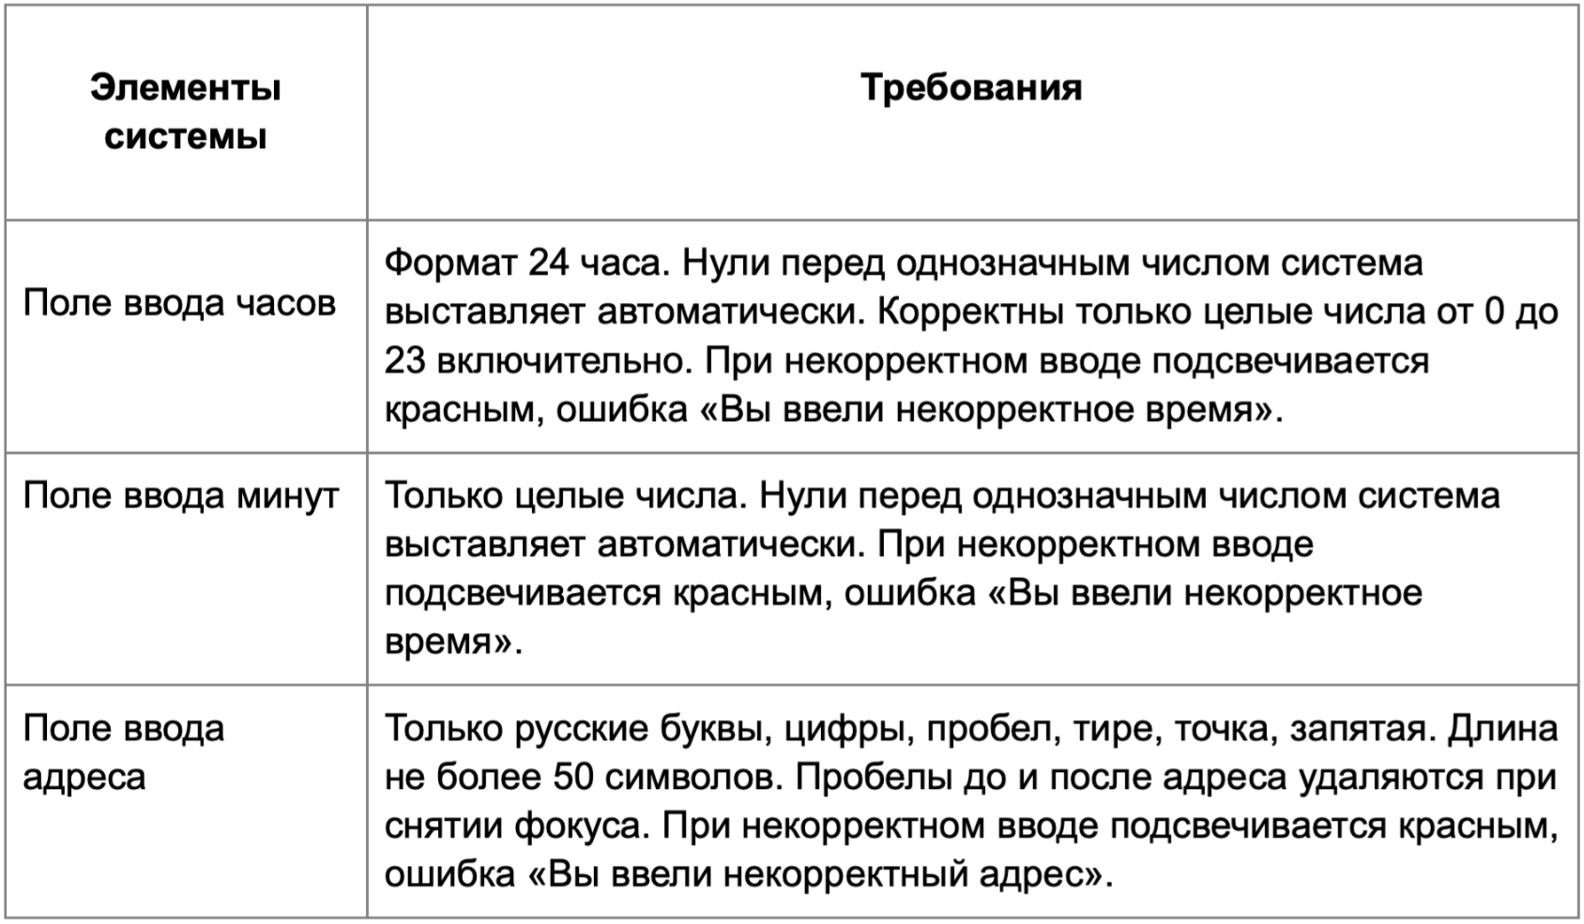

Группа проверок* | Название класса | Границы | Тестовые данные внутри класса (содержимое поля) | Тестовые данные на границах (содержимое поля) | Пояснение и оптимизации
Время начала поездки. Часы | От 0 до 9 (валидно) | 0,9 | 5 | -1,0,1,8,9,10
 | От 10 до 23 (валидно) | 2024-10-23 | 12 | 9,10,11,22,23,24
 | Менее 0 (невалидно) | -1 | -5 | -2,-1,0
 | Более 23 (невалидно) | 24 | 55 | 23,24,25
 | Буквы |  | 1к
 | Спецсимволы (невалидно) |  | 2%
 | В поле есть валидные данные (Валидно) |  | 12
 | В поле нет данных (невалидно) |  | [ ] (пустое поле)
 | Проверка дробных значений |  | 10,5
 | Ручная простановка нуля перед числом (валидно) |  | 0 5 |  | Ставлю пробел между числами, так как при введении числа "05", ноль - пропадает
Группа проверок | Название класса | Границы | Тестовые данные внутри класса (содержимое поля) | Тестовые данные на границах (содержимое поля) | Пояснение и оптимизации
Время начала поездки. Минуты | От 10 до 59 (валидно) | 10,59 | 24 | 9,10,11,58,59,60
 | Менее 0 (невалидно) | -1 | -7 | -1,0,-2
 | Более 59 (невалидно) | 60 | 250 | 59,60,61
 | Буквы |  | 2к
 | Спецсимволы (невалидно) |  | 5^
 | В поле есть валидные данные (валидно) |  | 24
 | В поле нет данных (невалидно) |  | [ ] (пустое поле)
 | Проверка дробных значений |  | 10,5
 | Ручная простановка нуля перед числом |  | 0 5 |  | Ставлю пробел между числами, так как при введении числа "05", ноль - пропадает
 | От 0 до 9 (валидно) | 0,9 | 5 | -1,0,1,8,9,10
Группа проверок | Название класса | Границы | Тестовые данные внутри класса (содержимое поля) | Тестовые данные на границах (содержимое поля) | Пояснение и оптимизации
** Поле ввода адреса. Откуда | В поле есть данные (валидно) |  | Усачева, 3 (10 символов)
 | В поле нет данных (невалидно) |  | [ ] (пустое поле)
 | Не более 50 символов (валидно) | 1,50 | Усачева, 3 (10 символов) | [ ](0 символов), У(1 символ), Ус (2 символа), 1-я линия Хорошёвского Серебряного Бора, дв22к1с1 (49 символов), РГАУ-МСХА им. К. А. Тимирязева, учебный корпус № 12 (50 символ),МНТК Микрохирургия глаза им.академика С.Н. Федорова (51 символ)
 | Более 50 символов (невалидно) | 51 | Памятник природы Старинный парк и кварталы 1, 3, 4, 9 Салтыковского участка Балашихинского лесопарка (100 символов) | РГАУ-МСХА им. К. А. Тимирязева, учебный корпус № 12 (50 символ), МНТК Микрохирургия глаза им.академика С.Н. Федорова (51 символ), МНТК Микрохирургия глаза им. академика С. Н. Федорова ] (52 символа)
 | Русские буквы (валидно) |  | Усачева, 3
 | Английские буквы (невалидно) |  | Usacheva, 3
 | Цифры (валидно) |  | Усачева, 3
 | Дефис (валидно) |  | 3-я Фрунзенская улица, 12
 | Точка (валидно) |  | М. Пироговская, 25
 | Пробел (валидно) |  | Усачева, 3
 | Запятая (валидно) |  | Усачева, 3
 | Спецсимволы (невалидно) |  | Усач%ва, 3
 | Пробел перед адресом |  | " Усачева, 3"
 | Пробел после адреса |  | "Усачева, 3 "
 | Адрес из БД |  | Усачева, 3
 | Адрес не из БД |  | РГАУ-МСХА им. К. А. Тимирязева, учебный корпус № 12

Группа проверок | Название класса | Границы | Тестовые данные внутри класса (содержимое поля) | Тестовые данные на границах (содержимое поля) | Пояснение и оптимизации
** Поле ввода адреса. Куда | В поле есть данные (валидно) |  | Комсомольский проспект, 18 (26 символов)
 | В поле нет данных (невалидно) |  | [ ] (пустое поле)
 | Не более 50 символов (валидно) | 1,50 | Комсомольский проспект, 18 (26 символов) | [ ] (0 символов), К (1 символ), Ко (2 символа), 1-я линия Хорошёвского Серебряного Бора, дв22к1с1 (49 символов),РГАУ-МСХА им. К. А. Тимирязева, учебный корпус № 12 (50 символ), МНТК Микрохирургия глаза им.академика С.Н. Федорова (51 символ)
 | Более 50 символов (невалидно) | 51 | Памятник природы Старинный парк и кварталы 1, 3, 4, 9 Салтыковского участка Балашихинского лесопарка (100 символов) | РГАУ-МСХА им. К. А. Тимирязева, учебный корпус № 12 (50 символ), МНТК Микрохирургия глаза им.академика С.Н. Федорова (51 символ). МНТК Микрохирургия глаза им. академика С. Н. Федорова (52 символа)
 | Русские буквы (валидно) |  | Комсомольский проспект, 18
 | Английские буквы (невалидно) |  | Komsomolskaya, 18
 | Цифры (валидно) |  | Комсомольский проспект, 18
 | Дефис (валидно) |  | 3-я Фрунзенская улица, 12
 | Точка (валидно) |  | М. Пироговская, 25
 | Пробел ( валидно) |  | Комсомольский проспект, 18
 | Запятая (валидно) |  | Комсомольский проспект, 18
 | Спецсимволы (невалидно) |  | Комсомоль%ский проспект, 18
 | Пробел перед адресом |  | " Комсомольский проспект, 18"
 | Пробел после адреса |  | "Комсомольский проспект, 18 "
 | Адрес из БД |  | Комсомольский проспект, 18
 | Адрес не из БД |  | РГАУ-МСХА им. К. А. Тимирязева, учебный корпус № 12

